关系图
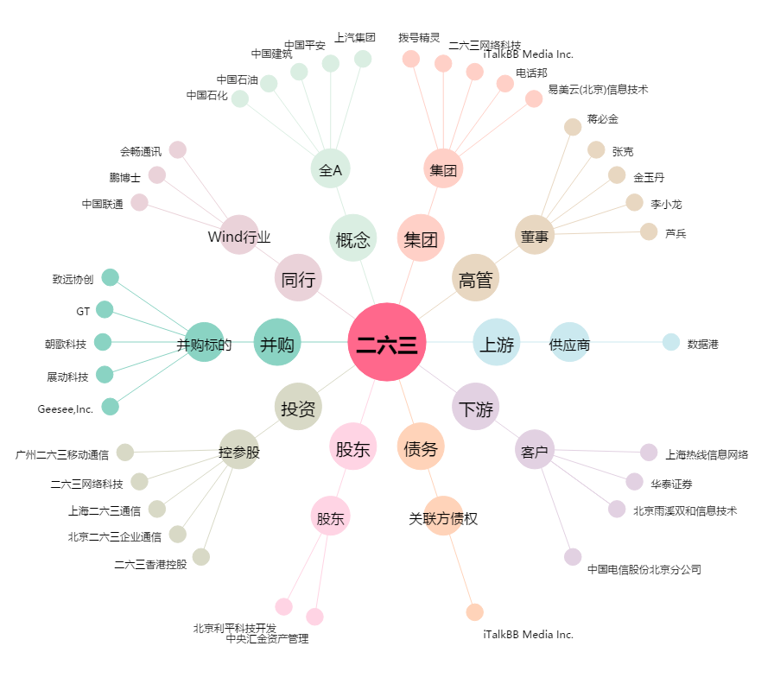
二六三[002467.SZ] - 关系概览图

